界面&功能
界面相关 |  |  |  | 功能规则
 | 功能入口
 | 主界面

 | 主界面【当前为示例】
1
 |  |  | 美术需求 |  | 功能规则

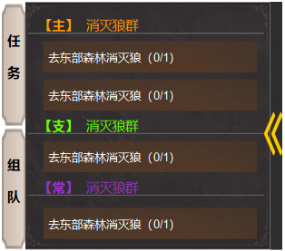
2
 |  | 1 | 页签，选中状态 | 1 | 点击任务按钮，展开右侧的任务追踪框。
 |  | 2 | 底图 | 2 | 显示任务目标，点击任务名称，展开下图中的详情框。
 |  | 3 | 收缩和展开按钮 | 3 | 点击按钮，关闭小框，收拢到左侧后，箭头变为展开方向。
 |  | 4 | 底框 | 4 | 任务框体内的文字， 主线用橙色，支线用绿色，其它日常和悬赏类用紫色。
3

4

1
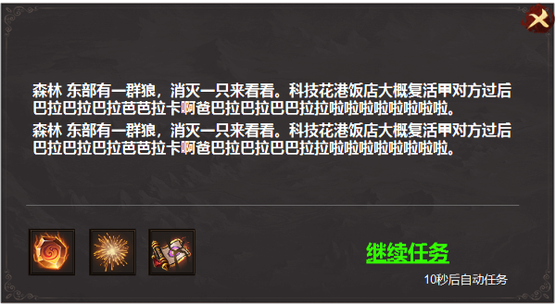
 |  |  |  | 1 | 任务详情框
 |  | 1 | 框体 |  | ► | 在小任务窗口点击任务名称时展开。
 |  |  |  |  | ► | 显示任务完成奖励预览，对话内容，继续任务按钮。继续任务倒计时。
 |  |  |  |  | ► | 点击继续任务，有自动寻路功能。点击即可前往NPC出或者怪物坐标处。

参考图
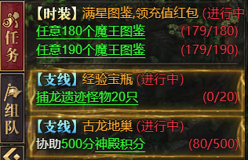
参考图

